Program Flow
■ Program Flow

출산예정일 등록
출산예정일 신청

■ 사용자/권한

■ 특이 사항

화면 Layout
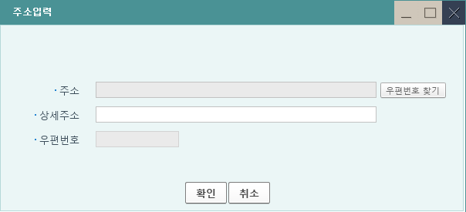
성별이 여성인 경우에만 조회
 | ■ UI화면 스케치

10
2ㅈㅂ
 |  | *입력화면
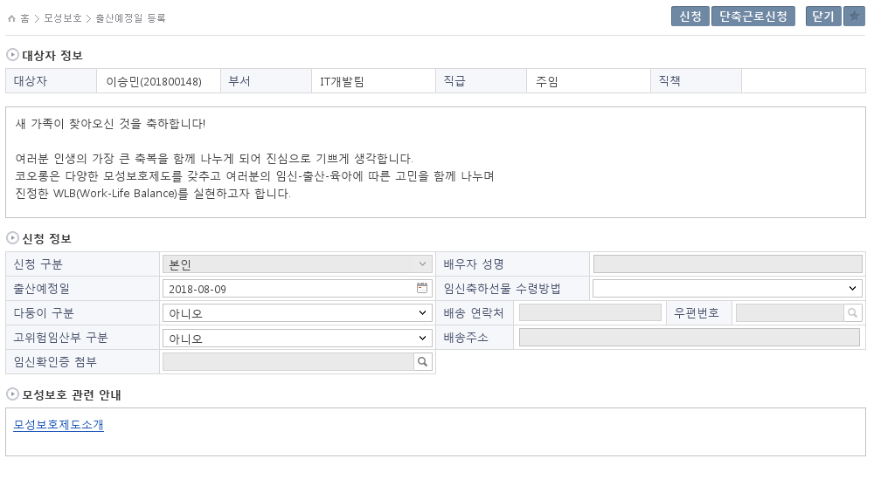

1

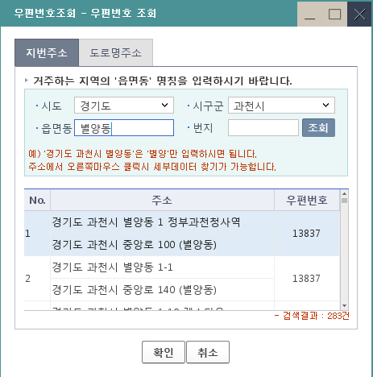

남성의 경우 '배우자', 여성의 경우 '본인'
등록된 배우자 성명 조회
3
4
5

6

8
FNC 일 경우에만 조회
7
2023-05-23 : 일·가정양립 지원 관련 안내

9

2023-05-23 : 일·가정양립 지원제도 소개

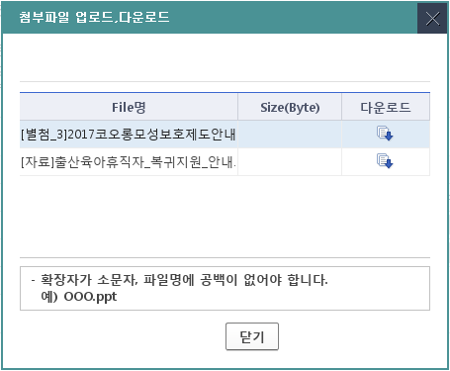
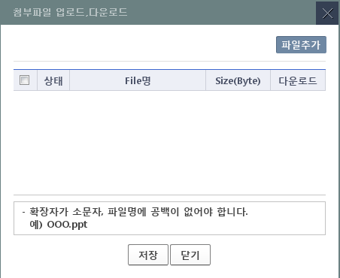

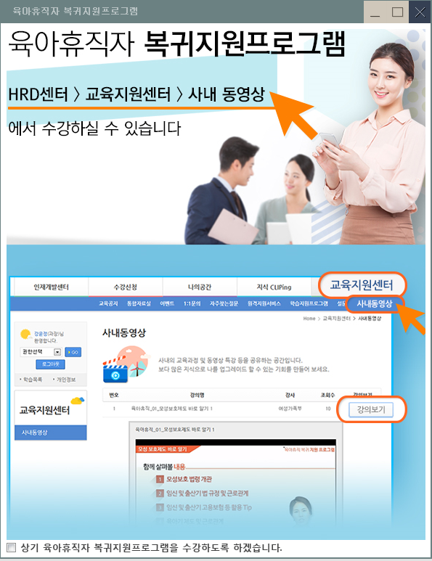
 | ■ 추가설명 (선택)
 |  | 1. 대상자정보는 로그인한 직원의 이름과 사번, 부서, 직급, 직책이 기본값으로 셋팅된다.
 |  | 2. 대상자의 성별이 여성인 경우 '단축근로신청' 버튼이 조회되고, 남성인 경우 조회되지 않는다.
 |  | 3. 대상자의 성별이 여성인 경우 신청 구분값은 '본인'이 조회되고, 남성인 경우 '배우자'가 조회된다. 수정은 불가능하다.
 |  | 4. 배우자 성명은 가족정보 테이블에 등록된 가족이름이 조회된다. 수정은 불가능하다.
 |  | 5. 수령방법은 선택하면, 배송 연락처와 우편번호가 활성화된다.
 |  | 6. 우편번호 팝업을 클릭하면 주소입력 창이 뜨고, 우편번호 찾기를 클릭하면 조회화면이 뜬다.
 |  | 7. 임신확인증 첨부를 클릭하면, 파일 업로드 & 다운로드 화면이 조회된다.
 |  | 8. FNCBU인 경우 전용주차장사용희망여부가 조회되고, 관련설명을 클릭하면 담당자가 등록해둔 내용이 팝업된다.
 |  | 9. 모성보호제도소개를 클릭하면 첨부파일이 팝업되고, 등록된 파일을 다운로드할 수 있다.
 |  | 10. 임시저장중인 데이터를에 대해 신청버튼을 클릭하면 '육아휴직자 복귀지원프로그램' 팝업이 뜨고, 체크박스 선택 후 전자결재 문서가 뜬다.

[가이드라인]
 | ▶화면 디자인은 화면의 구조와 내용을 이해할 수 있도록 그리면된다. 모든 방법 가능하다. UI개발툴(XPlatform, ABAP 등)을 이용하여 그리거나, PPT, 워드, 손그림gif도 가능.
 |  | * 단, 손그림의 경우 화면 개발 후 화면덤프로 교체 필요함.
 | ▶화면사이즈를 명확히 해야하는 경우는 디자이너와 상의하여 화면크기를 미리 정의하여 위와 같이 눈금형태의 템플릿을 제공받아 사용한다.
 |  | *[R] readonly, default setting

 |  | CO00035388 [첨부]2019코오롱일가정양립지원제도안내_그룹표준 FnC 만 다른 양식 다운로드 처리

Event 작성가이드
◈ 화면Control
 | ■ UI 화면 요소 설명
 | Screen 영역 | Screen Object | 속성 | DB |  | Default(초기화) | Default(초기화) | Default(초기화) | 필수 | 필수 | 필수 | Validation | Validation | Validation | Event
 |  |  |  | 테이블 | 칼럼 | 본사 권한 | 매장 권한 | LoV | Master 조회 | Master 저장 | 상세조회 | Master 조회 | Master 저장 | 상세조회
1
 | Master 버튼 | 조회 | 버튼 |  |  | 활성 | 활성 |  |  |  |  |  |  |  | 클릭시 > [Master 조회logic]
 |  | 저장 | 버튼 |  |  | 활성 | 비활성 |  |  |  |  |  |  |  | 클릭시 > [Master 저장logic]
2
 | 상세 버튼 | 상세 조회 | 버튼 |  |  | 활성 | 비활성 |  |  |  |  |  |  |  | 클릭시 > [상세조회logic]

 | [가이드라인]
 | Screen Object 중 event가 있다면(버튼/팝업) "필수", "Validation" 항목을 추가하고 내용을 작성한다.
 | Event 에서 [logic]을 작성하면 logic 탭에서 상세 내용을 기술한다.

◈ Logic
 | ■ Logic 설명
 | Logic명 | 처리방법 | 변경일 |  |  | 내용 |  |  |  | 메시지
 | Master 조회logic | 서버(CSI) |  |  |  | input : 재고DO
 |  |  |  |  |  | process : 재고DO 검색조건을 확인한다 검색 조건이 없으면 검색 조건을 넣으라는 메시지를 보내준다. 검색 조건이 있으면 검색 조건으로 재고 목록을 조회한다. |  |  |  | [MSG(E)] MSG001 : 검색조건을 입력하세요.
 |  |  |  |  |  | exception :
 |  |  |  |  |  | output : List<재고DO>
 | Master 저장logic |  |  |  |  | input : 재고DO
 |  |  |  |  |  | process :
 |  |  |  |  |  | exception :
 |  |  |  |  |  | output : List<재고DO>
 | 상세조회logic | 서버 |  |  |  | input : 재고DO |  |  |  | [MSG(E)] MSG002 : ~~는 필수 입력입니다.
 |  |  |  |  |  | process :~~~~~~~~~~~~~~
 |  |  |  |  |  | exception :
 |  |  |  |  |  | output : List<재고DO>

